关系图
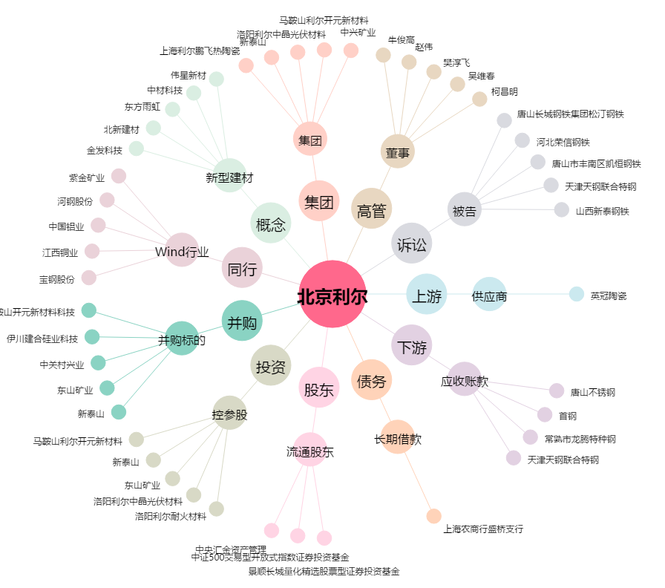
北京利尔[002392.SZ] - 关系概览图

